Blad1
Thuis\Uit | Genk | Club Brugge | Union | Anderlecht | Gent | Antwerp
Genk | / | 2-1 | 3-2 | 1-1 | 2-0 | 1-0 | bv. 2-1
Club Brugge | 3-2 | / | 1-2 | 2-1 | 1-0 | 1-0
Union | 1-1 | 2-2 | / | 2-1 | 1-0 | 1-0
Anderlecht | 0-2 | 1-1 | 2-2 | / | 1-0 | 1-0
Gent | 1-0 | 0-1 | 1-1 | 2-2 | / | 1-0
Antwerp | 1-0 | 2-1 | 1-1 | 0-2 | 1-0 | /

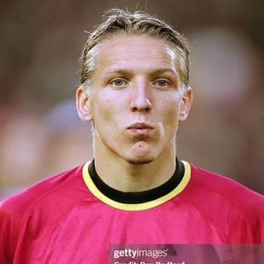
Bekerfinale | Anderlecht
Club Brugge | 2-1

Bekerwinnaar | Club Brugge | (ploeg)
Beste ploeg van POI | Union | (ploeg)
Topscorer POI | Tolu | (speler)
Assistenkoning POI | Vanaken | (speler)
Meeste Clean Sheats POI | Moris | (keeper)
Meeste gemaakte goals POI | Club Brugge | (ploeg)
Minste goals tegen POI | Anderlecht | (ploeg)
Kampioen | Union | (ploeg)

